Chi tiết địa chất
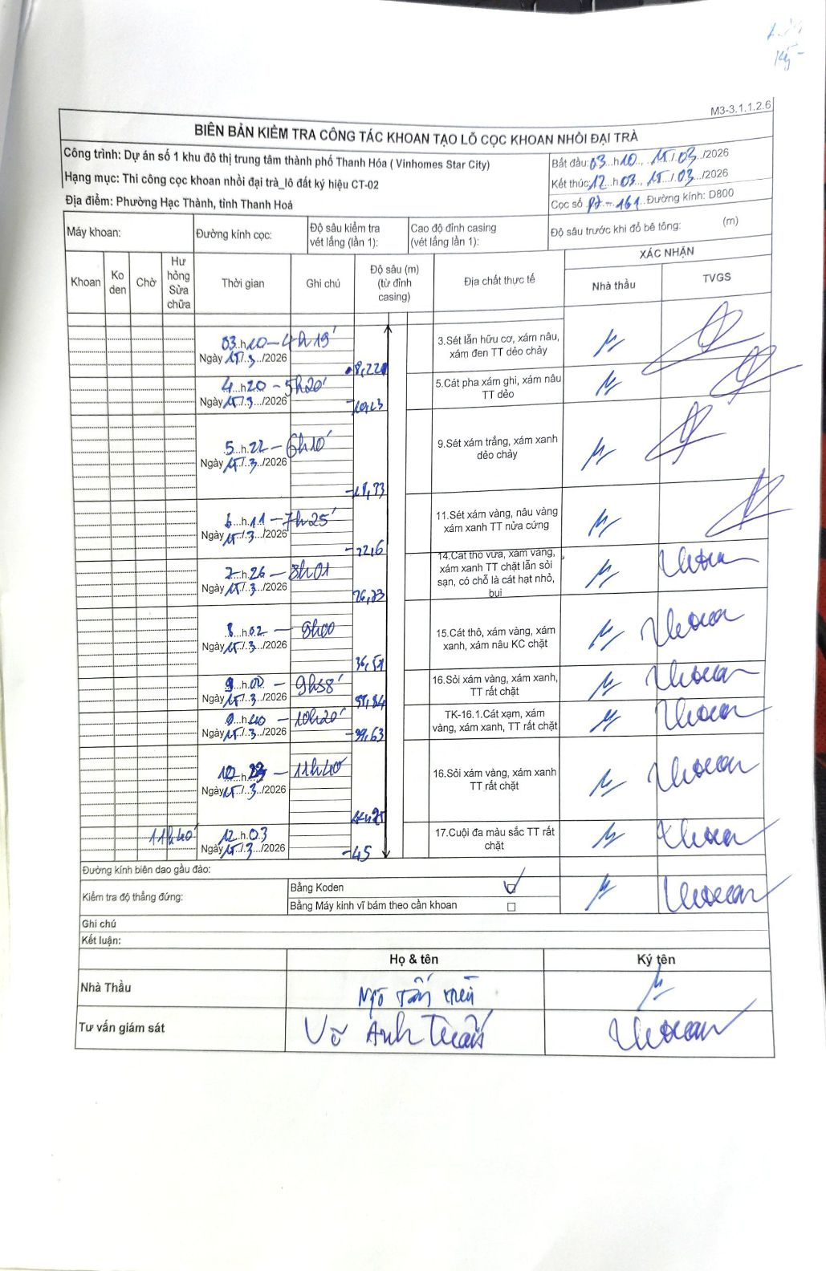
Dự án | Dự án số 1 khu đô thị trung tâm thành phố Thanh Hóa (Vinhomes Star City)
Hạng mục | Thi công cọc khoan nhồi đại trà_lô đất ký hiệu CT-02
Tên bộ phận | Phường Hạc Thành, tỉnh Thanh Hoá
Số hiệu cọc | P7-161
Biên bản số
Đường kính | D800
Bắt đầu thi công | 03:40 17/03/2026
Kết thúc thi công | 12:03 17/03/2026

Địa chất TT | Đường kính | Mô tả lớp thiết kế | Từ (h) | Đến (h) | Cao độ từ | Cao độ đến | T.Gian (h) | Dài (m) | V (m/h) | Ghi chú
1 | D800 | Sét lẫn hữu cơ, xám nâu, xám đen TT dẻo chảy | 03:20 17/03/2026 | 04:19 17/03/2026 | 0 | -8.22 | 0.98 | 8.22 | 8.36
2 | D800 | Cát pha xám ghi, xám nâu TT dẻo | 04:20 17/03/2026 | 05:20 17/03/2026 | -8.22 | -10.23 | 1 | 2.01 | 2.01
3 | D800 | Sét xám trắng, xám xanh dẻo chảy | 05:22 17/03/2026 | 06:10 17/03/2026 | -10.23 | -18.33 | 0.8 | 8.1 | 10.12
4 | D800 | Sét xám vàng, nâu vàng xám xanh TT nửa cứng | 06:11 17/03/2026 | 07:25 17/03/2026 | -18.33 | -22.6 | 1.23 | 4.27 | 3.46
5 | D800 | Cát thô vừa, xám vàng, xám xanh TT chặt lẫn sỏi sạn, có chỗ là cát hạt nhỏ, bụi | 07:26 17/03/2026 | 08:01 17/03/2026 | -22.6 | -26.73 | 0.58 | 4.13 | 7.08
6 | D800 | Cát thô, xám vàng, xám xanh, xám nâu KC chặt | 08:02 17/03/2026 | 09:00 17/03/2026 | -26.73 | -36.51 | 0.97 | 9.78 | 10.12
7 | D800 | Sỏi xám vàng, xám xanh, TT rất chặt | 09:02 17/03/2026 | 09:38 17/03/2026 | -36.51 | -37.84 | 0.6 | 1.33 | 2.22
8 | D800 | TK-16.1. Cát xám, xám vàng, xám xanh, TT rất chặt | 09:40 17/03/2026 | 10:20 17/03/2026 | -37.84 | -39.63 | 0.67 | 1.79 | 2.68
9 | D800 | Sỏi xám vàng, xám xanh TT rất chặt | 10:22 17/03/2026 | 11:40 17/03/2026 | -39.63 | -44.25 | 1.3 | 4.62 | 3.55
10 | D800 | Cuội đa màu sắc TT rất chặt | 11:40 17/03/2026 | 12:03 17/03/2026 | -44.25 | -45 | 0.38 | 0.75 | 1.96

ẢNH BIÊN BẢN GỐC

